상품제안서
인썸 효도손 마사지건 | 상품코드: S45611

 |  |  |  |  |  |  | 02-713-8555 | www.synergygift.co.kr
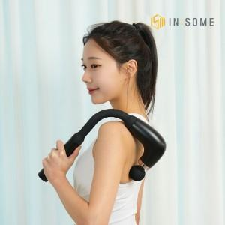 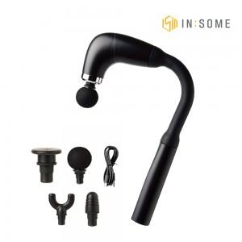 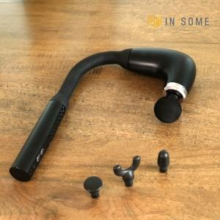

【상세/제작정보】

【인쇄/포장옵션】 | 스티커 / 포장불가능

【공급단가】 | 수량 | 20~ | 50~ | 100~ | 300~ | 1,000~
*VAT별도 | 단가 | 18,980원 | 17,950원 | 17,080원 | 16,640원 | 16,350원

【상품 URL】 | https://www.synergygift.co.kr:443/src/goods_detail.php?gdno=45611

